关系图
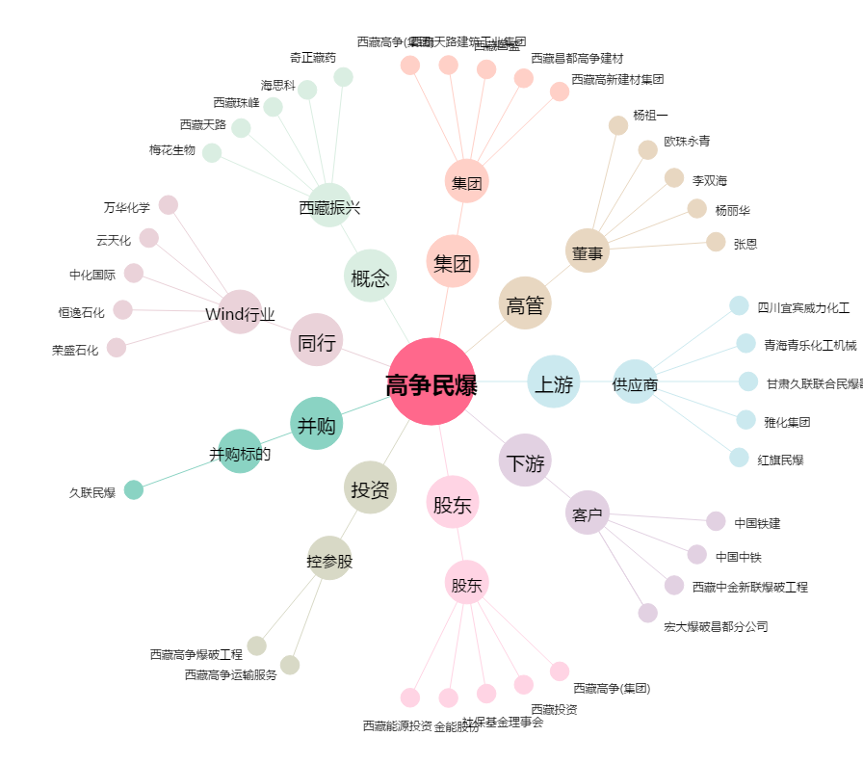
高争民爆[002827.SZ] - 关系概览图

